手順書
操作手順書 |  |  |  |  | 作成日時：2019/10/24-13:45:47

 | １．操作環境

 |  |  | シナリオファイル名 | C:\Users\Administrator\Desktop\動作確認手順\在庫照会（倉庫別型式検索）.winsnr

 | ２．操作手順

 |  | ２．１．シナリオ：在庫照会（倉庫別型式検索）
 |  |  | ２．１．１．[在庫照会（倉庫別型式検索）]ウィンドウ |  |  | 確認日 | 結果
 |  |  | 画面 | 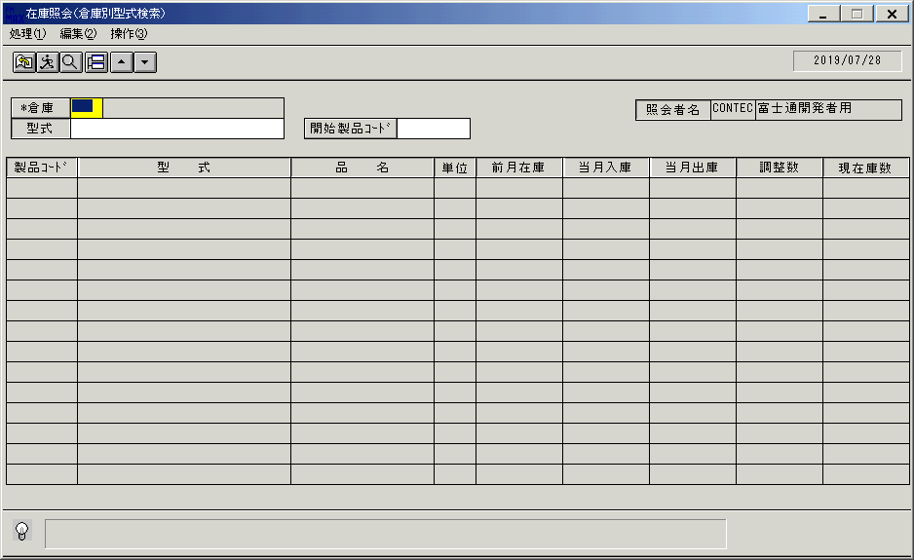
 |  |  | 操作内容 | 「在庫照会（倉庫別型式検索）」ウィンドウを初期画面表示します。「倉庫」を入力します。

 |  |  | ２．１．２．[在庫照会（倉庫別型式検索）]ウィンドウ |  |  | 確認日 | 結果
 |  |  | 画面 | 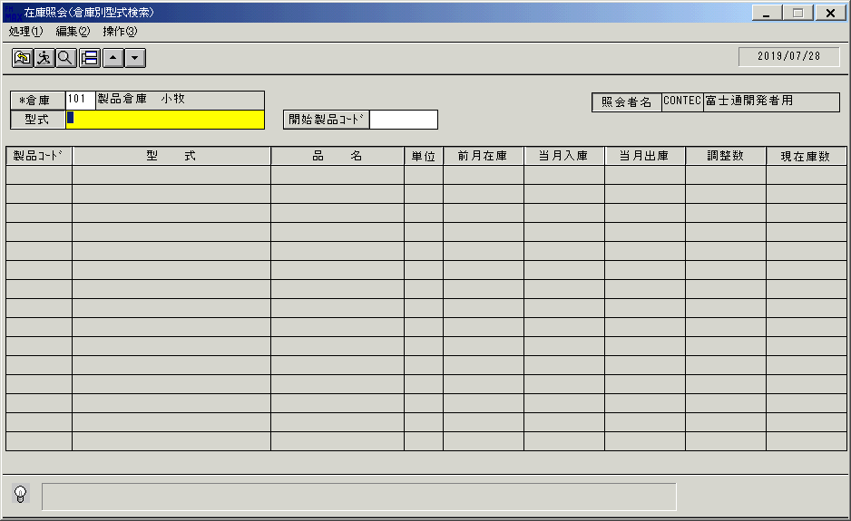
 |  |  | 操作内容 | Enterキーを押します。

 |  |  | ２．１．３．[在庫照会（倉庫別型式検索）]ウィンドウ |  |  | 確認日 | 結果
 |  |  | 画面 | 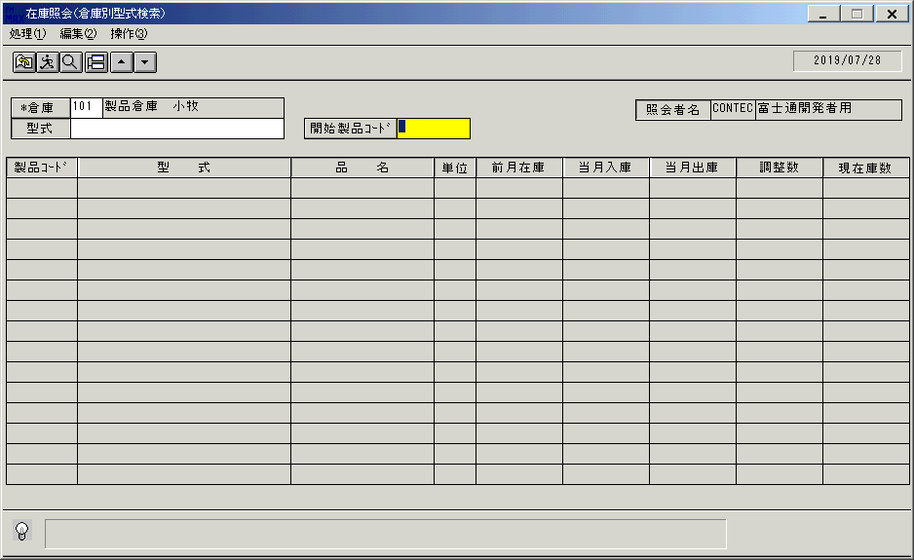
 |  |  | 操作内容 | Enterキーを押します。

 |  |  | ２．１．４．[在庫照会（倉庫別型式検索）]ウィンドウ |  |  | 確認日 | 結果
 |  |  | 画面 | 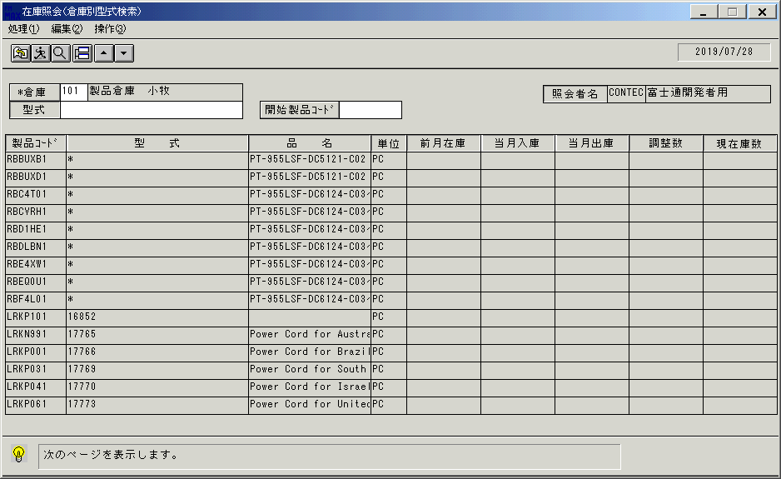
 |  |  | 操作内容 | 明細が表示されます。

 |  |  | ２．１．５．[在庫照会（倉庫別型式検索）]ウィンドウ |  |  | 確認日 | 結果
 |  |  | 画面 | 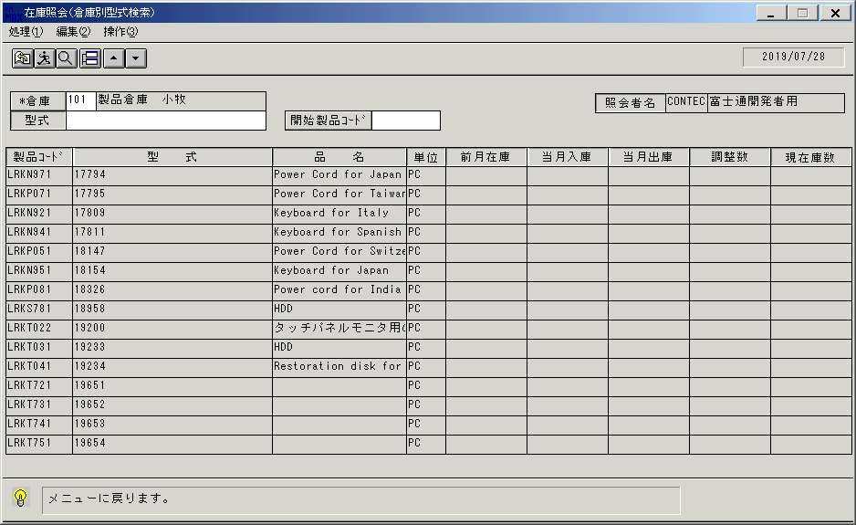
 |  |  | 操作内容 | 終了ボタンをクリックします。

 |  |  | ２．１．６．[在庫照会（倉庫別型式検索）]ウィンドウ - [在庫照会（倉庫別型式検索）]ウィンドウ |  |  | 確認日 | 結果
 |  |  | 画面 | 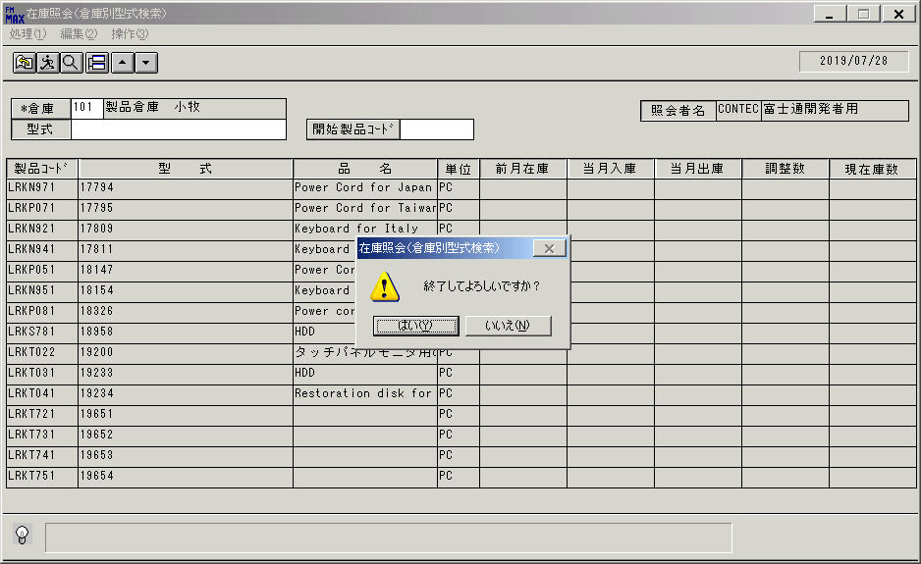
 |  |  | 操作内容 | 「はい」をクリックしウィンドウを閉じます。

画面(在庫照会（倉庫別）)
画面項目説明 |  |  |  | ユーザ名：㈱コンテック殿 |  |  |  |  |  |  | ｼｽﾃﾑ名：新総合情報システム |  |  |  |  | ﾌﾟﾛｾｽID/名：販売システム |  | 作成日:２００８年１２月２５日
 |  |  |  |  |  |  |  |  |  |  | ｼﾞｮﾌﾞID/名：TNA／棚卸 |  |  |  |  | ﾌﾟﾛｸﾞﾗﾑID/名：TNADL56/在庫照会（倉庫別型式検索） |  | 作成者：Ace) 高橋

 | 【画面項目説明】 |  | 画面：在庫照会（倉庫別） |  |  |  |  |  |  |  |  |  | FormID：ＴＮＡＤＬ５２ |  | ﾓｰﾄﾞ
 |  |  |  |  |  |  |  |  |  |  |  |  |  |  | 権限
 | № | 入出力項目名 |  |  | 入力 |  | 表示 | 属性 | 表示桁 | 入力桁 | レ | データソース |  | 項目名(初期値） |  |  | 項目説明
 |  |  |  |  | 必須 | 任意

 | 1 | 倉庫（コード） |  |  | ○ |  |  | 9 | 3 | 3
 | 2 | 倉庫（名称） |  |  |  |  | ○ | NX | 20 |  |  | 倉庫マスタ |  | 倉庫名 |  |  | 倉庫マスタ.倉庫ｺｰﾄﾞ=画面.倉庫ｺｰﾄﾞ
 | 3 | 型式 |  |  |  | ○ |  | X | 30 | 30
 | 4 | 開始製品コード |  |  |  | ○ |  | X | 8 | 8
 | 5 | 入力担当者（コード） |  |  |  |  | ○ | X | 6 |  |  |  |  | ログインユーザーID
 | 6 | 入力担当者（名称） |  |  |  |  | ○ | NX | 20 |  |  | 担当者マスタ |  | 担当者名 |  |  | 担当者マスタ.担当者ｺｰﾄﾞ=画面.入力担当者ｺｰﾄﾞ
 | 7 | 製品ｺｰﾄﾞ |  |  |  |  | ○ | X | 10 |  |  | 商品マスタ |  | 製品コード |  |  | 商品マスタ.製品ｺｰﾄﾞ≧画面.製品ｺｰﾄﾞ
 | 8 | 型式 |  |  |  |  | ○ | X | 30 |  |  | 商品マスタ |  | 型式 |  |  | 明細.製品ｺｰﾄﾞに紐付く形式
 | 9 | 品名 |  |  |  |  | ○ | NX | 20 |  |  | 商品マスタ |  | 商品名1 |  |  | 明細.製品ｺｰﾄﾞに紐付く商品名1
 | 10 | 単位 |  |  |  |  | ○ | NX | 4 |  |  | 商品マスタ |  | 単位名 |  |  | 明細.製品ｺｰﾄﾞに紐付く単位名
 | 11 | 前月在庫 |  |  |  |  | ○ | 9 | 8 |  |  | 倉庫別在庫マスタ |  | 経理締残高数量 |  |  | 期首から前月度分まで
 | 12 | 当月入庫 |  |  |  |  | ○ | 9 | 8 |  |  | 在庫月次サマリ |  |  |  |  | 仕入集計数量＋入庫集計数量 |  | ※当月度分
 | 13 | 当月出庫 |  |  |  |  | ○ | 9 | 8 |  |  | 在庫月次サマリ |  |  |  |  | 売上集計数量＋出庫集計数量 |  | ※当月度分
 | 14 | 調整数 |  |  |  |  | ○ | 9 | 8 |  |  | 在庫月次サマリ |  | 調整数量
 | 15 | 現在庫数 |  |  |  |  | ○ | 9 | 8 |  |  | 倉庫別在庫マスタ |  | 現在在庫数

起動元EXE
システム情報
制御ファイル
データファイル
起動先EXE

